Feuille1
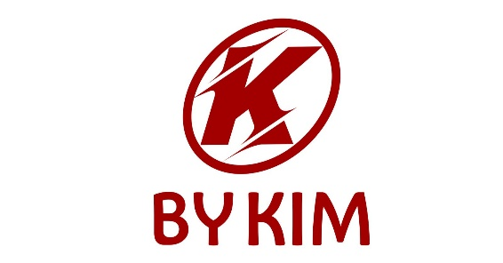
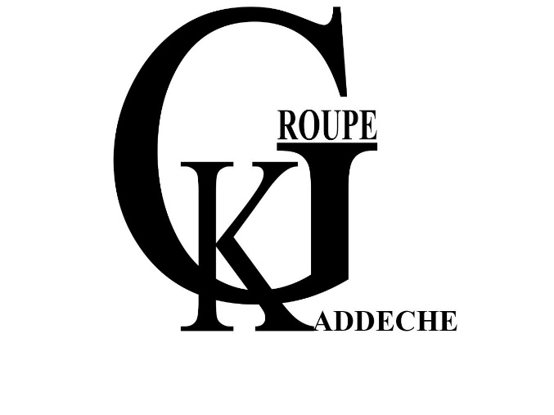


1 | MAITRE CYLINDRE GAUCHE COMPLET HR+ | 36.987
2 | AMORTISSEUR AR HR+ | 41.750
3 | ARBRE A CAME HR+ | 25.600
4 | AXE DE BROCHE + BAGUE HR+ | 15.300
5 | AXE DE ROUE AR HR+ | 6.141
6 | AXE DE ROUE AVANT HR+ | 6.141
7 | BENDIX COMPLET HR+ | 47.998
8 | BEQUILLE CENTRALE HR+ | 41.800
9 | BLOC CDI HR+ | 37.781
10 | BRAS DE KICK HR+ | 19.200
11 | CABLE ACCELERATEUR HR+ | 8.804
12 | CABLE COMPTEUR HR+ | 8.804
13 | CACHE CYLINDRE PISTA HR+ | 17.100
14 | CACHE VENTILATEUR PISTA HR + | 15.420
15 | CAGE MISE EN MARCHE CPL | 106.000
16 | CARENAGE COMPLET PISTA HR + | 756.254
17 | CARTER DROITE HR+ | 88.100
18 | CARTER GAUCHE HR+ | 113.500
19 | CLOCH EMBRAYAGE PISTA HR + | 23.480
20 | COMPTEUR HR+ | 81.900
21 | COURROIE HR+ POWERLINK | 29.100
22 | COUVERCLE CULASSE HR+ | 23.900
23 | CYLINDER COMPLET HR+ | 98.292
24 | DEMAREUR HR+ | 56.800
25 | DISQUE DE FREIN AR HR+ | 30.871
26 | DISQUE DE FREIN AV HR+ | 25.771
27 | ECHAPEMENT HR+ ORIGINE | 97.559
28 | EMBRAYAGE AR HR+ | 96.523
29 | EMBRAYAGE AVANT COMPLET HR+ | 63.810
30 | ETRIER DE FREIN AR HR+ | 58.200
31 | ETRIER DE FREIN AV HR+ | 60.251
32 | FEU STOP PISTA HR + | 47.800
33 | FILTER AIR COMPLET HR+ | 29.253
34 | FILTRE AIR INTERIEUR HR+ | 16.558
35 | FLEXIBLE DE FREIN AR HR+ | 11.780
36 | FLEXIBLE DE FREIN AV HR+ SYSTEME CBS | 20.660
37 | JANTE ARRIERE PISTA HR+ | 145.000
38 | JANTE AVANT HR+ | 130.000
39 | JAUGE D'HUILE HR+ | 3.385
40 | JEU DE DIRECTION HR+ | 13.732
41 | JEU DE GALET HR+ | 13.328
42 | JEU DE PAR-HUILE FOURCHE AV HR+ | 8.800
43 | JEU DE PATIN AR HR+ | 20.000
44 | JEU DE PATIN AV HR+ | 23.000
45 | JEU DE SOUPAPE PISTA HR + | 16.890
46 | JOINT COUVERCLE D'ENGRENAGE HR+ | 0.445
47 | JOINT COUVERCLE MISE EN MARCHE PISTA HR+ | 0.800
48 | JOINT CULASSE HR+ | 0.550
49 | JOINT PIPE PISTA HR+ | 0.300
50 | KIT BOITE DE TRANSMISSION PISTA HR+ | 65.254
51 | KIT CONTACT HR+ | 223.800
52 | KIT ROULEMENT + JEU DE PARAHUILE PISTA HR + | 38.900
53 | LEVIER DE FREIN DROITE HR+ | 9.500
54 | LEVIER DE FREIN GAUCHE HR+ | 9.500
55 | MAITRE CYLINDRE DROITE COMPLET HR+ | 36.987
56 | MOTEUR HR 110 CC JINLANG ORIGINE | 1210.000
57 | MOTEUR PISTA HR+ 124CC | 1320.000
58 | PAIRE COMMODO PISTA HR + | 44.616
59 | PAIRE PLONGEUR PISTA HR+ | 91.600
60 | PAIRE POIGNIEE PISTA HR + | 16.230
61 | PAIRE RETROVISEUR HR+ | 31.151
62 | PIGNON BOITE PM PISTA HR+ | 19.600
63 | PIGNON DE DEMARRAGE HR+ | 14.890
64 | POCHETTE JOINT CACHE CARTER DROITE HR+ | 0.500
65 | POCHETTE JOINT CYLINDER HR + | 0.445
66 | PROJECTEUR AVANT HR+ | 109.800
67 | REGULATEUR HR+ | 28.965
68 | SELLE HR+ | 90.585
69 | STATOR HR+ | 47.416
70 | SUPPORT MOTEUR PISTA HR+ | 56.000
71 | TE DE FOURCHE HR+ | 76.179
72 | VENTILATEUR PISTA HR+ | 16.900
73 | VILEBREQUIN HR+ | 115.000

